醫事機構代碼
自V1.23起，「醫事機構代碼」請至健保署網站查詢： 方法一：健保特約醫事機構查詢 (網址：https://info.nhi.gov.tw/INAE1000/INAE1000S014) 【進入頁面後直接點選右下方「進階查詢」，並於「醫事機構名稱」輸入關鍵字即可】
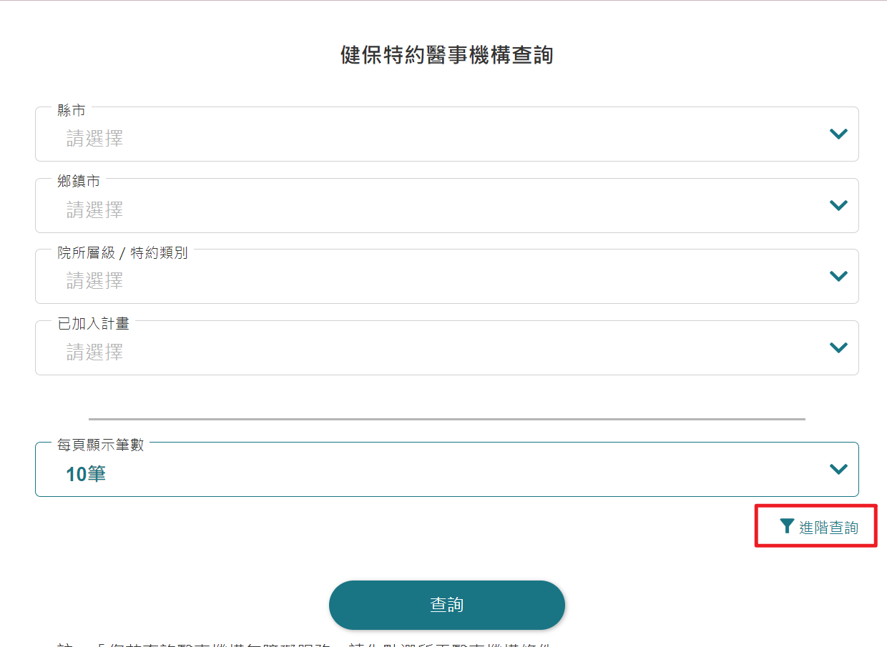
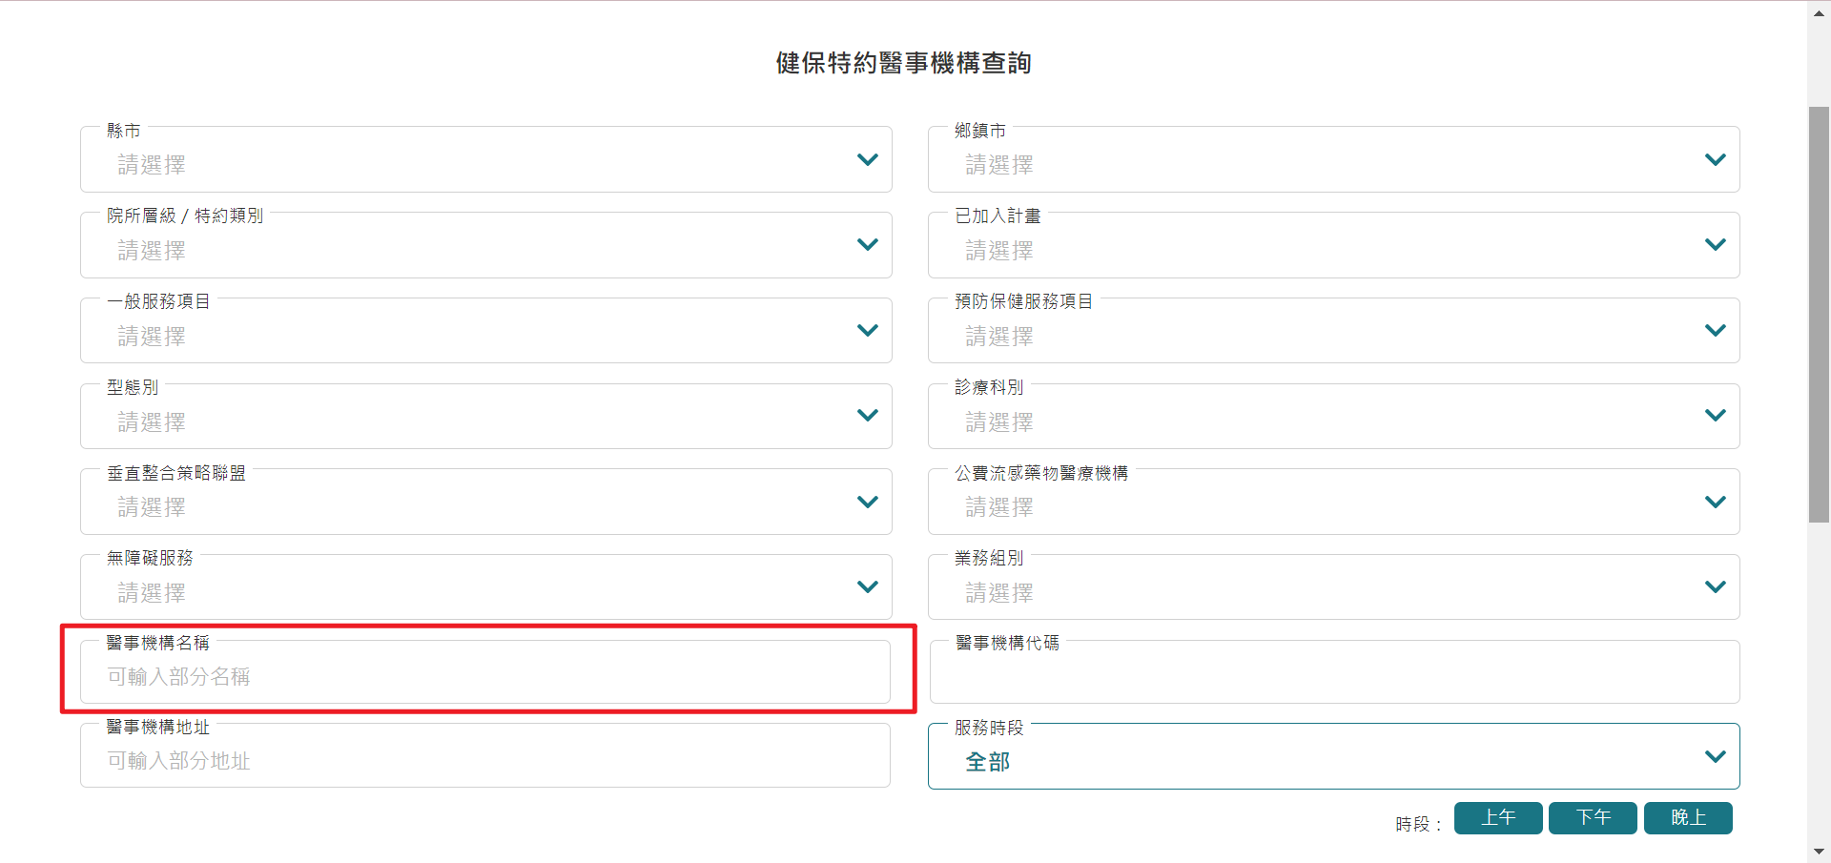

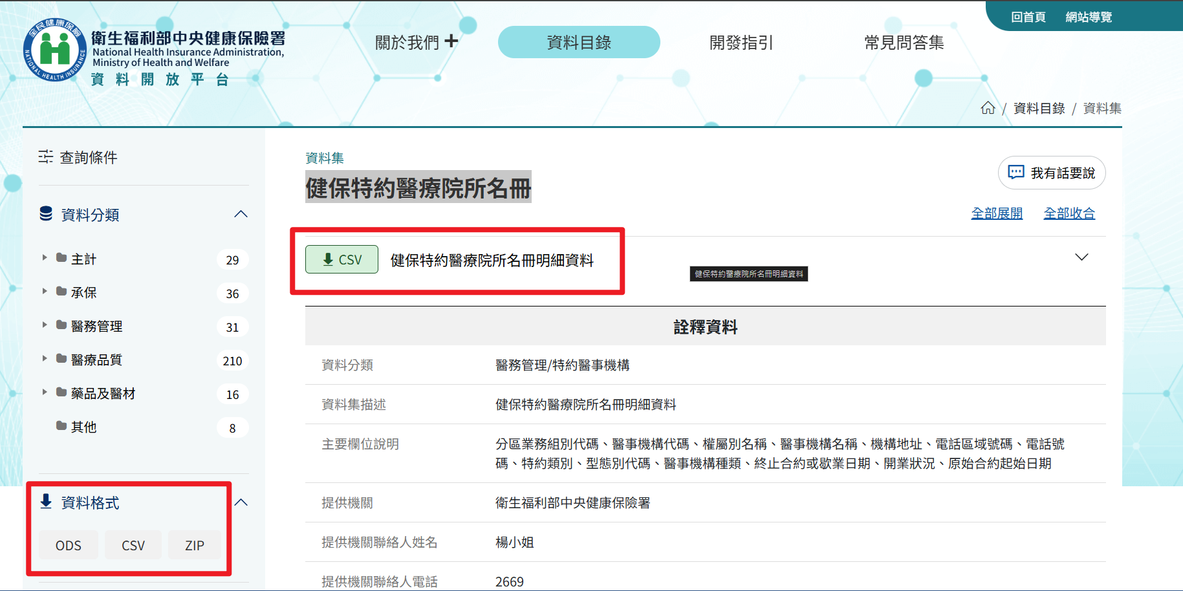
方法二：健保特約醫療院所名冊 (網址：https://info.nhi.gov.tw/IODE0000/IODE0000S09?id=1120) 【進入頁面後下載所需健保特約醫療院所名冊明細資料運用】

